2019
0 |  | 정답 | 문제 | 회차 | 번호
0.90869298781 | X | 1 | 원시 프로그램이 번역되어 실행될 때의 파일 확장자로서 올바른 것은? 1) example.exe 2) example.obj 3) example.doc 4) example.c | 2019 | 1
0.04178310614 | X | OOOX | 상수에 대한 설명 - 8진 상수를 표현할 때는 숫자 앞에 0(영)을 붙임. (O/X) - 16진 상수를 표현할 때는 숫자 앞에 0x를 붙임. (O/X) - 문자형 상수는 내부적으로 정수 값이 사용 (O/X) - 실수형 상수는 지수형식으로 표시할 수 없음. (O/X) | 2019 | 2
0.83174771684 | X | 2, 4, 5 | 출령양식변환기호를 바르게 이으시오. (1)%c (2)%d (3)%f (4)%o (5)%x 10진수: ㅇ, 8진수: ㅇ, 16진수: ㅇ | 2019 | 3
0.039322442484 | X | 3 | 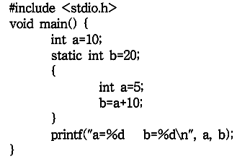 프로그램 실행 결과는? 1) a=5, b=15 2) a=5, b=20 3) a=10, b=15 4) a=10, b=20 | 2019 | 6
0.079319756366 | X | 4 | 프로그램의 결과로 올바른 것은? 1) 7 2) 8 3) 10 4) 12 | 2019 | 11
0.5795941135 | X | 14 | char name[] = "HONG GIL DONG"; 을 선언할 때, 배열의 크기는? | 2019 | 12
0.82110974784 | X | XOOO | 포인터에 대한 설명 - 메모리를 정적으로 할당 받을 수 있음. (O/X) - 변수의 주소값을 데이터로 받음. (O/X) - 자료의 개수가 가변적인 경우 배열보다 효율적 (O/X) - 포인터는 배열의 요소를 다룰 수 있음. (O/X) | 2019 | 16
0.99087826853 | X | 3 | 프로그램의 실행결과는? 1) Ko 2) KoreaNational 3) Open 4) KN | 2019 | 17
0.58863413104 | X | 4 | 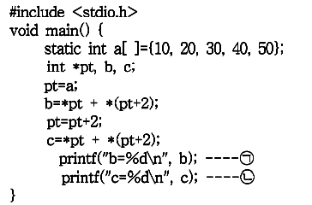 (ㄱ)과 (ㄴ)의 결과로서 올바른 것은? 1) b=10, c=30 2) b=30, c=40 3) b=40, c=50 4) b=50, c=80 | 2019 | 18
0.2093802976 | X | m | char *cp, s[]="computer"; cp=s; 위와 같은 배열이 선언되어 있을 때, *(cp+2)의 값은? | 2019 | 20
0.8253251716 | X | 2 | 다음과 같은 구조체가 선언되어 있을 때, 초기화 방법은? 1) person.x="홍길동"; 2) x.gender='M'; 3) person x.name="홍길동"; 4) struct x='M'; | 2019 | 21
0.39027462937 | X | 2 | 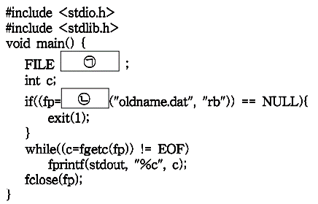 (ㄱ)과 (ㄴ)에 들어갈 내용은? 1) *fp, fopen 2) fopen, fclose 3) stdin, fscanf 4) EOF, studio | 2019 | 23
0.83596968609 | X | OXOO | 기억공간 할당 함수 - malloc()함수는 가장 대표적인 기억공간 할당 표준함수 (O/X) - memset()함수는 기억 공간을 동적으로 할당 또는 해제하기 위해 사용 (O/X) - calloc()함수는 할당받은 기억 공간을 0으로 초기화 (O/X) - realloc()함수는 새로운 영역에 기억공간을 재할당하게 되면, 기존의 기억공간에 있던 자료 복사 (O/X) | 2019 | 25

2018
0 |  | 정답 | 문제 | 회차 | 번호
0.97550696568 | X | 1 | 출력양식 변환 기호 - %d는 출력 값을 지수형식으로 나타냄. (O/X) - %f는 출력 값을 부동 소수점 형식으로 나타냄. (O/X) - %o는 출력 값을 8진수로 나타냄. (O/X) - %x는 출력 값을 16진수로 나타냄. (O/X) | 2018 | 2
0.71751201497 | X | 1 | 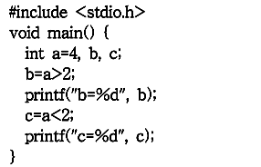 프로그램의 실행결과로 올바른 것은? 1) b=1, c=0 2) b=4, c=1 3) b=0, c=1 4) b=1, c=4 | 2018 | 5
0.65491915146 | X | gets(s), puts(s) | #include<stdio.h> void main(){ char s[50]; (ㄱ); (ㄴ); } 문자열 자료를 입력 받기 위한 표준 입력함수 (ㄱ)과 출력하기 위한 표준 출력함수 (ㄴ)은? | 2018 | 8
0.83428830464 | X | XOOO | 함수에 대한 설명 - 하나의 프로그램에서 반드시 main()함수를 쓸 필요는 없음. (O/X) - 함수를 호출할 때 괄호를 생략해서는 안 됨. (O/X) - 되돌려 줄 자료가 없을 때는 void 사용 (O/X) - C 언어에서 함수는 서로 독립적 (O/X) | 2018 | 11
0.56270600363 | X | OOXO | 배열에 대한 설명 - 모든 배열은 자료형과 기억 클래스를 갖음. (O/X) - 배열의 각 원소를 변수처럼 사용 (O/X) - 배열명을 증가시키거나 감소킬 수 있음. (O/X) - 배열명은 배열 공간의 시작주소를 가리킴. (O/X) | 2018 | 12
0.020704223085 | X | float *fptr; | 실수형 포인터 변수 fptr을 선언할 경우 올바른 표현은? | 2018 | 20
0.66658385534 | X | fptr=&var1; | float var1, var2; var1=3.14; 포인터 변수 fptr에 var1 주소를 할당하는 방법은? | 2018 | 21
0.12223071382 | X | 1 | 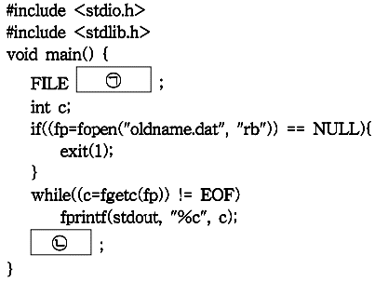 빈칸 (ㄴ)에 들어갈 내용으로 올바른 것은? 1) fclose(fp) 2) fopen(fp) 3) END 4) stderr | 2018 | 24
0.49277344961 | X | OOX | 동적할당에 대한 설명 - 동적할당은 실행중 필요한 만큼 기억공간을 사용 (O/X) - 배열의 경우 동적할당을 사용하여 배열의 크기 결정 (O/X) - 동적할당은 정수형 자료에 대해서만 가능함. (O/X) | 2018 | 10

